Donors
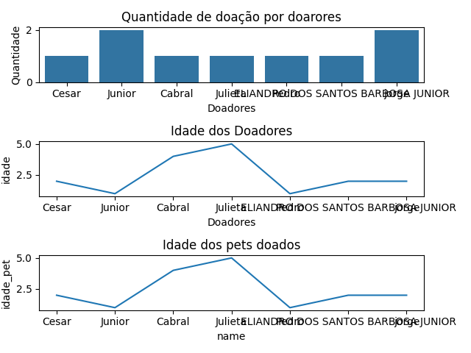
name | email | contact | donation_date | idade_pet | idade | quantidade
Cesar | senadevtrd@gmail.com | 81996231523 | 2024-09-08 | 2 | 2 | 1
Junior | JuniorSantos@gmail.com | 81996231587 | 2024-09-08 | 1 | 1 | 2
Cabral | CabralDoBrasil@gmail.com | 8195862546 | 2024-09-08 | 4 | 4 | 1
Julieta | JulietaBBB@gmail.com | 8596354512 | 2024-09-08 | 5 | 5 | 1
Pedro | Pedrosapetito@gmail.com | 55555555555 | 2024-09-08 | 1 | 1 | 1
ELIANDRO DOS SANTOS BARBOSA JUNIOR | juniorkil42@gmail.com | 73988201045 | 2024-09-22 | 2 | 2 | 1
jorge | jorge@gmail | 5555555555 | 2024-09-22 | 2 | 2 | 2

Foster Homes
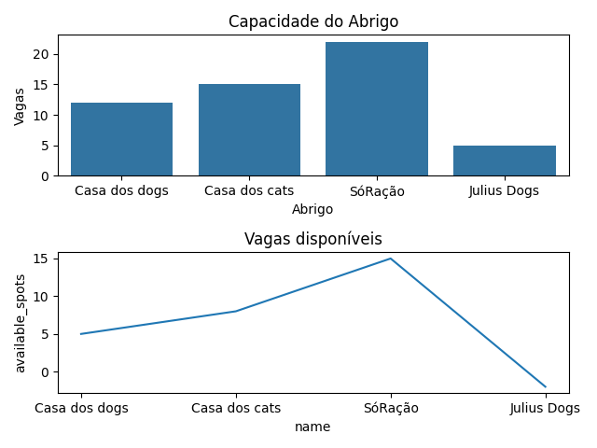
name | location | capacity | available_spots
Casa dos dogs | Recife | 12 | 5
Casa dos cats | Recife | 15 | 8
SóRação | Recife | 22 | 15
Julius Dogs | São Paulo | 5 | -2

Cats
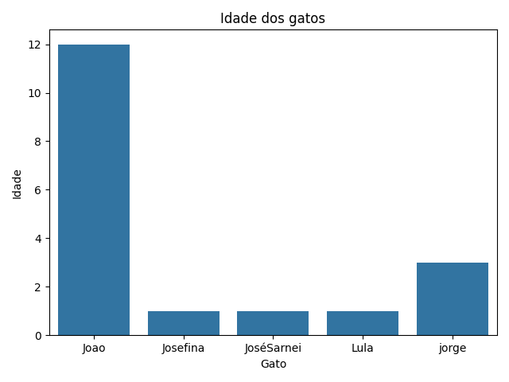
name | age | breed | status
Joao | 12 | Pitbull dos cats | available
Josefina | 1 | Virabixo | available
JoséSarnei | 1 | Ladrão | available
Lula | 1 | Ladrão | available
jorge | 3 | Siamês | available
jorge | 3 | Siamês | available

Dogs
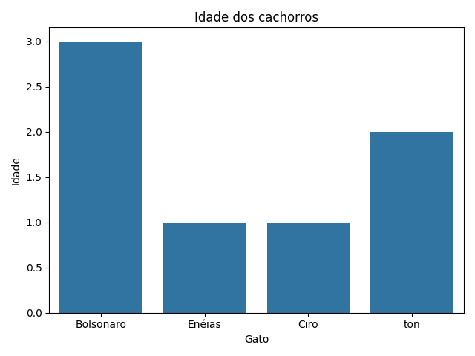
name | age | breed | status
Bolsonaro | 3 | Cagão | available
Enéias | 1 | Mito | available
Ciro | 1 | SemChance | available
ton | 2 | caramelo | available

